到期收益率
 |  |  | 最后付息周期、1年内到期还本付息、零息-单利 |  |  | 一年以上只到期还本付息固定-复利 |  | 不处于最后付息周期的固定利率债券-复利 |  |  |  |  |  |  |  |  |  |  |  | 浮动利率债券
债券代码 | 019657.SH
债券简称 | 21国债09 |  | 到期收益率 | 0.0220% |  | 到期收益率 | 2.7079% | 到期收益率 | 3.0198% |  | y | 3.0176% |  |  |  | 方法二：Yiled 函数 |  |  | 方法三：Quanlib插件(未完成） | 到期收益率 | 2.9063
上市地点 | 上海 |  | 行权收益率 |  |  | 行权收益率 |  | 行权收益率 |  |  | (What if） |  |  |  |  |  |  |  |  | 到期收益率 行权 | 2.9063068973
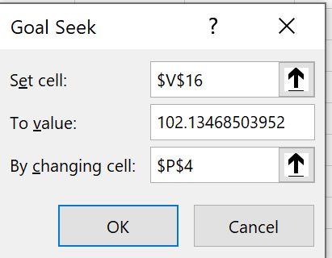
结算速度 | T+0 |  |  |  |  |  |  |  |  |  |  |  |  |  |  |  |  |  |  |  | 0.0000
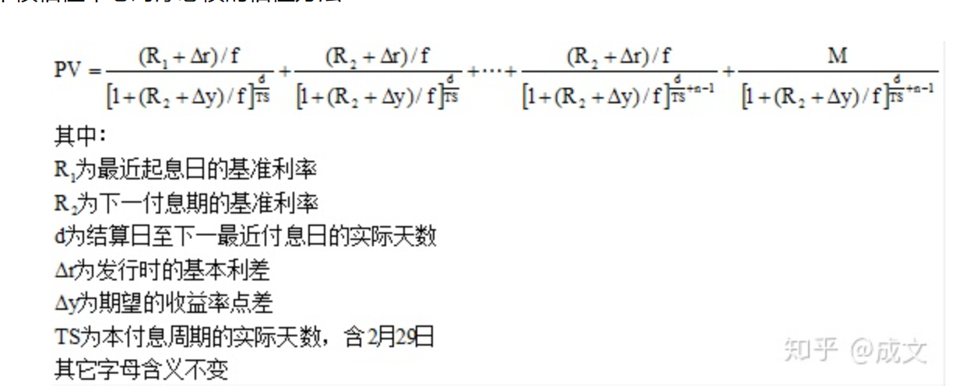
买入结算日期 | 2021-07-05 |  | FV | 101.51 |  | FV | 130.2
买入净价 | 100.959 |  | PV | 101.28976 |  | PV | 101.28976 | PV | 101.28976 |  |  | 102.13468504
应计利息 | 0.330959 |  | Par | 100.0000 |  | Par | 100.0000 | Par | 100.0000
买入全价 | 101.28976 |  | Coupon | 3.02% |  | Coupon | 3.02% | Coupon | 3.02%
最新面值 | 100.0000 |  | frequency | 2 |  | frequecy | 2 | frequecy | 2
起息日期 | 2021-05-27 |  | 兑付日-结算日 | 3613 |  | d 下次理论付息日-结算日 | 145.00 | d 下次理论付息日-结算日 | 145.00
计息截止日 | 2031-05-27 |  |  |  |  | N 债券年限 | 10.0000 | n 剩余付息次数 | 5
利率类型 | 固定利率 |  |  |  |  | M 到期兑付日-结算日 (整年) | 9.00
利率说明 | 3.02% |  |  |  |  | T - 复利时间幂参数 | 9.397260274
票面利率（发行时） | 3.02 |  |  |  |  |  | 9.8986 |  |  |  |  |  |  | 方法一： what if excel 求解(需扩展） |  |  |  | 101.81943253
计息方式 | 单利
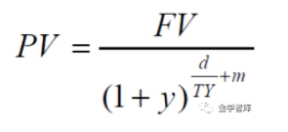
计息基准 | A/365 |  |  |  |  |  |  | 付息次数 | 默认日期 | 交易日期 | 票面利率 | 付息金额 | 本金余额 | 还本金额 | 现金流 | 付息次数-1 | d/Ts+(n-1) | 折现现金流
每年付息次数 | 2 |  |  |  |  |  |  | 1 | 2021-10-22 | 2021-10-22 | 3.02 | 3.02 | 100 | 0 | 3.02 | 0 | 0.39726027397 | 2.9845428354
付息日说明 | 每年5月27日和11月27日付息,节假日顺延 |  |  |  | 0.330959 |  |  | 2 | 2022-10-22 | 2022-10-22 | 3.02 | 3.02 | 100 | 0 | 3.02 | 1 | 1.397260274 | 2.8971205517
是否免税 | 是 |  |  |  |  |  |  | 3 | 2023-10-22 | 2023-10-22 | 3.02 | 3.02 | 100 | 0 | 3.02 | 2 | 2.397260274 | 2.8122590138
税率 | 0 |  |  |  |  |  |  | 4 | 2024-10-22 | 2024-10-22 | 3.02 | 3.02 | 100 | 0 | 3.02 | 3 | 3.397260274 | 2.7298832133
到期日期 | 2031-05-27 |  |  |  |  |  |  | 5 | 2025-10-22 | 2025-10-22 | 3.02 | 3.02 | 0 | 100 | 103.02 | 4 | 4.397260274 | 90.395626916
剩余年限 | 9.8932
到期兑付日 | 2031-05-27
下次付息日 | 2021-11-27

最后付息周期、1年内到期还本付息、零息-单利
 | 031800752.IB
 | 18南电PPN001

 | 200013.IB
 | 20附息国债13

1年以上 | 2106450007.IB
只到期还本付息 | 21江门农商行CDs07(2Y)(单位)

浮动利率 | 112110006.IB | （为啥两个计算器应计利息不一样）
 | 21兴业银行CD006

不处于最后付息周期的固定利率债券-复利
 | 200013.IB
 | 20附息国债13

